トップ
＜はじめに＞ |  |  |  | ＜変更届出書類一覧＞
①変更届の提出について |  |  |  | 届出事項 |  | 届出書類
・ | 宅地建物取引業法第９条の規定に基づく変更があった場合には、３０日以内に免許を受けた |  |  |  |  | 協会指定様式 | 自己で用意する書類
協会変更届
 | 国土交通大臣又は都道府県知事にその旨を届け出なければなりません。（事務所の所在地を確知 |  |  | １． | 商号又は名称 | ① | ④ | 土木事務所へ提出する変更届（一式）
レインズ変更届
 | できないときは、宅地建物取引業法第６７条第１項により免許を取消される場合があります。） |  |  |  |  | ② |  | の写し
日政連変更届
・ | 提出期日を守り、行政へ変更届の提出を行って下さい。 |  |  |  |  | ③
協会変更届
・ | 協会にも届出が必要となります。 行政へ提出する変更届（添付書類を含む一式）の写しを添えて、 |  |  | ２． | 代表者 | ① | ⑦ | 土木事務所へ提出する変更届（一式）
連帯保証人届
 | 速やかに協会へ変更届（協会指定様式）のご提出をお願いします。 |  |  |  |  | ② |  | の写し
誓約書
 |  |  |  |  |  | ③ | ⑧ | 連帯保証人（代表者個人、第三者保証人）の
レインズ変更届
②変更手続きについて |  |  |  |  |  | ④ |  | 印鑑証明書＜連帯保証人届用＞
再審査申込書
・ | 本ページ右側の「変更届出書類一覧」表をご確認いただき、届出事項ごとに必要な書類を協会へ |  |  |  |  | ⑤
日政連変更届
 | ご提出下さい。 |  |  |  |  | ⑥
協会変更届
 |  |  |  | ３． | 代表者現住所 | ①
日政連変更届
③本書式の利用方法 |  |  |  |  |  | ②
・ | 協会指定様式をエクセル形式にて公開しています。 |  |  | ４． | 役員 |  | ① | 土木事務所へ提出する変更届（一式）
 | 右表の「協会指定様式」の各書式バナー、または、下方にある各シートを選択することにより、各書式を |  |  |  |  |  |  | の写し
 | 開くことができます。 |  |  |  |  |  | ② | 履歴事項全部証明書（商業登記簿謄本）
・ | 各書式の入力方法に基づき、入力して下さい。 |  |  |  |  |  |  | の写し
協会変更届
・ | 入力が終わりましたら、印刷し、「自己で用意する書類」を添付して下記記載の送付先へご提出を |  |  | ５． | TEL・FAX | ①
レインズ変更届
 | お願いします。 |  |  |  |  | ②
日政連変更届
 | ※「連帯保証人届」、「確約書」、「誓約書」は押印が必要です。 |  |  |  |  | ③
協会変更届
 | ＊提出書類の控が必要な方は、ご自身でコピーをとったうえで書類をご提出いただきますようお願い致します。 |  |  | ６． | 主たる事務所所在地 | ① | ④ | 土木事務所へ提出する変更届（一式）
レインズ変更届
※ | 履歴事項全部証明書の写し、印鑑証明書の原本は、それぞれ発行３ヶ月以内のものをご提出願います。 |  |  |  | 従たる事務所所在地 | ② |  | の写し
日政連変更届
※ | 免許の更新による、免許番号・免許年月日の変更については届出事項に該当しません。 |  |  |  | （ビル名・マンション名を含む） | ③
協会変更届
④変更届の送付先・問合せ先 |  |  |  | ７． | 専任の宅地建物取引士 | ① | ② | 土木事務所へ提出する変更届（一式）
〇メール |  |  |  |  |  |  |  | の写し
■送信先メールアドレス： |  | info@shizuoka.zennichi.or.jp |  |  |  |  | ③ | 宅地建物取引士証（表・裏）のコピー
協会変更届
（＊協会変更届・レインズ変更届・日政連変更届、その他写しでよいものについては、メールによる提出が可能です。） |  |  |  | ８． | 専任の宅地建物取引士 現住所 | ① | ② | 宅地建物取引士証（表・裏）のコピー

協会変更届
協会変更届
〇郵送 |  |  |  | ９． | 政令使用人 | ① | ② | 土木事務所へ提出する変更届（一式）
公益社団法人 全日本不動産協会 静岡県本部 |  |  | 〒４２２－８０６７ |  |  |  |  | の写し
 |  |  | 静岡県静岡市駿河区南町１４－１ 水の森ビル８階 | １０． | 政令使用人現住所 | ①
専任宅地建物取引士変更届（複数用）
TEL ０５４－２８５－１２０８ / FAX ０５４－２８４－０９１３ |  |  |  | ※ | 専任の宅地建物取引士のみ複数の変更 | ① | ② | 宅地建物取引士証（表・裏）のコピー

※変更にあたっての注意事項※ |  |  |  | 注1. | 「宅地建物取引業に従事する者」に変更が生じた場合（入・退社や氏名変更等）は、必要な手続きが
・ | 変更届出事項のなかで、入会審査時の届出事項と重大な変更があると当協会が認めたときは、改めて |  |  |  | ありますので、協会へご一報をお願いします。
 | 入会審査と同様の手続きにより、会員資格の適否を判断することになります。 |  |  | 注2. | 登録メールアドレス変更の際は、下記アドレス宛にご連絡下さい。（指定様式は特にありません）
・ | 変更事項によっては費用が発生する場合がございますので、④に記載の連絡先に必ずご確認下さい。 |  |  |  | E-mail：info@shizuoka.zennichi.or.jp

協会変更届
本 部 名 |  |  |  |  | 地方本部受付年月日 |  |  |  |  |  |  |  |  |  |  | 地方本部承認年月日 |  |  |  |  |  |  |  |  |  | 本部長 |  |  |  |  |  |  |  |  |  |  | 支部コード
静岡県 |  |  |  |  |  |  |  |  |  | 年 |  |  | 月 |  | 日 |  |  |  |  | 年 |  |  | 月 |  | 日

総本部受付日
総本部受付日
統 一 コ ー ド |  |  |  |  |  |  |  |  |  |  |  |  |  |  | 変 更 届
 |  |  |  |  |  |  |  | －

公益社団法人 |  |  |  |  | 全日本不動産協会 |  |  |  |  |  |  |  |  |  | 殿

免許証番号 |  | □ |  | 大臣 | □ |  |  |  |  |  |  | 知事 |  | ( |  |  | ) | 第 |  |  |  |  |  |  | 号 |  | 代表者

商号 又は名称 |  |  |  |  |  |  |  |  |  |  |  |  |  |  |  |  |  |  |  |  |  |  |  |  |  |  | ＴＥＬ |  |  |  |  | ( |  |  | )

□ | 本店 |  | □ |  |  |  |  |  |  |  |  | 支店の |  |  |  |  |  |  |  |  |  |  |  | の |  |  |  | を届出いたします。 |  |  |  |  |  | 令和 |  | 年 |  | 月 |  | 日

内容 |  |  |  |  |  |  |  |  |  |  | 変更［後］ |  |  |  |  | ※変更事項のみ記入 |  |  |  |  |  |  |  |  |  |  |  |  |  |  | 変更［前］ |  |  |  | ※変更事項のみ記入

主たる事務所 | フリガナ
 | 商号

 | 所在地 （ビル名） |  | 〒 |  |  |  |  | － |  |  |  |  |  |  |  |  |  |  |  |  |  |  |  | 〒 |  |  |  |  | －

 | TEL |  |  |  |  |  |  |  | ( |  |  |  |  |  |  | ) |  |  |  |  |  |  |  |  |  |  |  |  |  | ( |  |  |  |  | )

 | FAX |  |  |  |  |  |  |  | ( |  |  |  |  |  |  | ) |  |  |  |  |  |  |  |  |  |  |  |  |  | ( |  |  |  |  | )

代表者 | フリガナ |  |  |  |  |  |  |  |  |  |  |  |  |  |  |  |  |  | 性別 |  |  |  |  |  |  |  |  |  |  |  |  |  |  |  |  |  | 性別
 | 氏名

 | 生年月日 |  |  |  |  |  |  |  |  |  |  |  |  | 年 |  |  |  | 月 |  |  |  | 日 |  |  |  |  |  |  |  |  |  |  | 年 |  |  | 月 |  |  | 日

 | 肩書
 |  |  | その他 |  |  | [ |  |  |  |  |  |  |  |  |  |  |  |  |  |  |  |  | ] | その他 |  |  | [ |  |  |  |  |  |  |  |  |  |  |  |  | ]
 | 現住所 |  | 〒 |  |  |  |  | － |  |  |  |  |  |  |  |  |  |  |  |  |  |  |  | 〒 |  |  |  |  | －

 | TEL |  |  |  |  |  |  |  | ( |  |  |  |  |  |  | ) |  |  |  |  |  |  |  |  |  |  |  |  |  | ( |  |  |  |  | )

従たる事務所 | フリガナ
 | 名称

 | 所在地 （ビル名） |  | 〒 |  |  |  |  | － |  |  |  |  |  |  |  |  |  |  |  |  |  |  |  | 〒 |  |  |  |  | －

 | TEL |  |  |  |  |  |  |  | ( |  |  |  |  |  |  | ) |  |  |  |  |  |  |  |  |  |  |  |  |  | ( |  |  |  |  | )

 | FAX |  |  |  |  |  |  |  | ( |  |  |  |  |  |  | ) |  |  |  |  |  |  |  |  |  |  |  |  |  | ( |  |  |  |  | )

政令使用人 | フリガナ |  |  |  |  |  |  |  |  |  |  |  |  |  |  |  |  |  | 性別 |  |  |  |  |  |  |  |  |  |  |  |  |  |  |  |  |  | 性別
 | 氏名

 | 生年月日 |  |  |  |  |  |  |  |  |  |  |  |  | 年 |  |  |  | 月 |  |  |  | 日 |  |  |  |  |  |  |  |  |  |  | 年 |  |  | 月 |  |  | 日

 | 現住所 |  | 〒 |  |  |  |  | － |  |  |  |  |  |  |  |  |  |  |  |  |  |  |  | 〒 |  |  |  |  | －

 | TEL |  |  |  |  |  |  |  | ( |  |  |  |  |  |  | ) |  |  |  |  |  |  |  |  |  |  |  |  |  | ( |  |  |  |  | )

専任宅地建物取引士 | フリガナ |  |  |  |  |  |  |  |  |  |  |  |  |  |  |  |  |  | 性別 |  |  |  |  |  |  |  |  |  |  |  |  |  |  |  |  |  | 性別
 | 氏名

 | 生年月日 |  |  |  |  |  |  |  |  |  |  |  |  | 年 |  |  |  | 月 |  |  |  | 日 |  |  |  |  |  |  |  |  |  |  | 年 |  |  | 月 |  |  | 日

 | 現住所 |  | 〒 |  |  |  |  | － |  |  |  |  |  |  |  |  |  |  |  |  |  |  |  | 〒 |  |  |  |  | －

 | TEL |  |  |  |  |  |  |  | ( |  |  |  |  |  |  | ) |  |  |  |  |  |  |  |  |  |  |  |  |  | ( |  |  |  |  | )

 | 登録番号 |  | ( |  |  |  |  |  |  |  |  |  | ) | 第 |  |  |  |  |  |  |  | 号 |  | ( |  |  |  |  |  |  |  | ) | 第 |  |  |  |  |  | 号

 | 登録年月日 |  |  |  |  |  |  |  |  |  |  |  |  | 年 |  |  |  | 月 |  |  |  | 日 |  |  |  |  |  |  |  |  |  |  | 年 |  |  | 月 |  |  | 日

行政庁届出年月日 |  |  |  |  |  |  | 令和 |  |  |  |  |  | 年 |  |  |  | 月 |  |  |  | 日

連帯保証人届出書
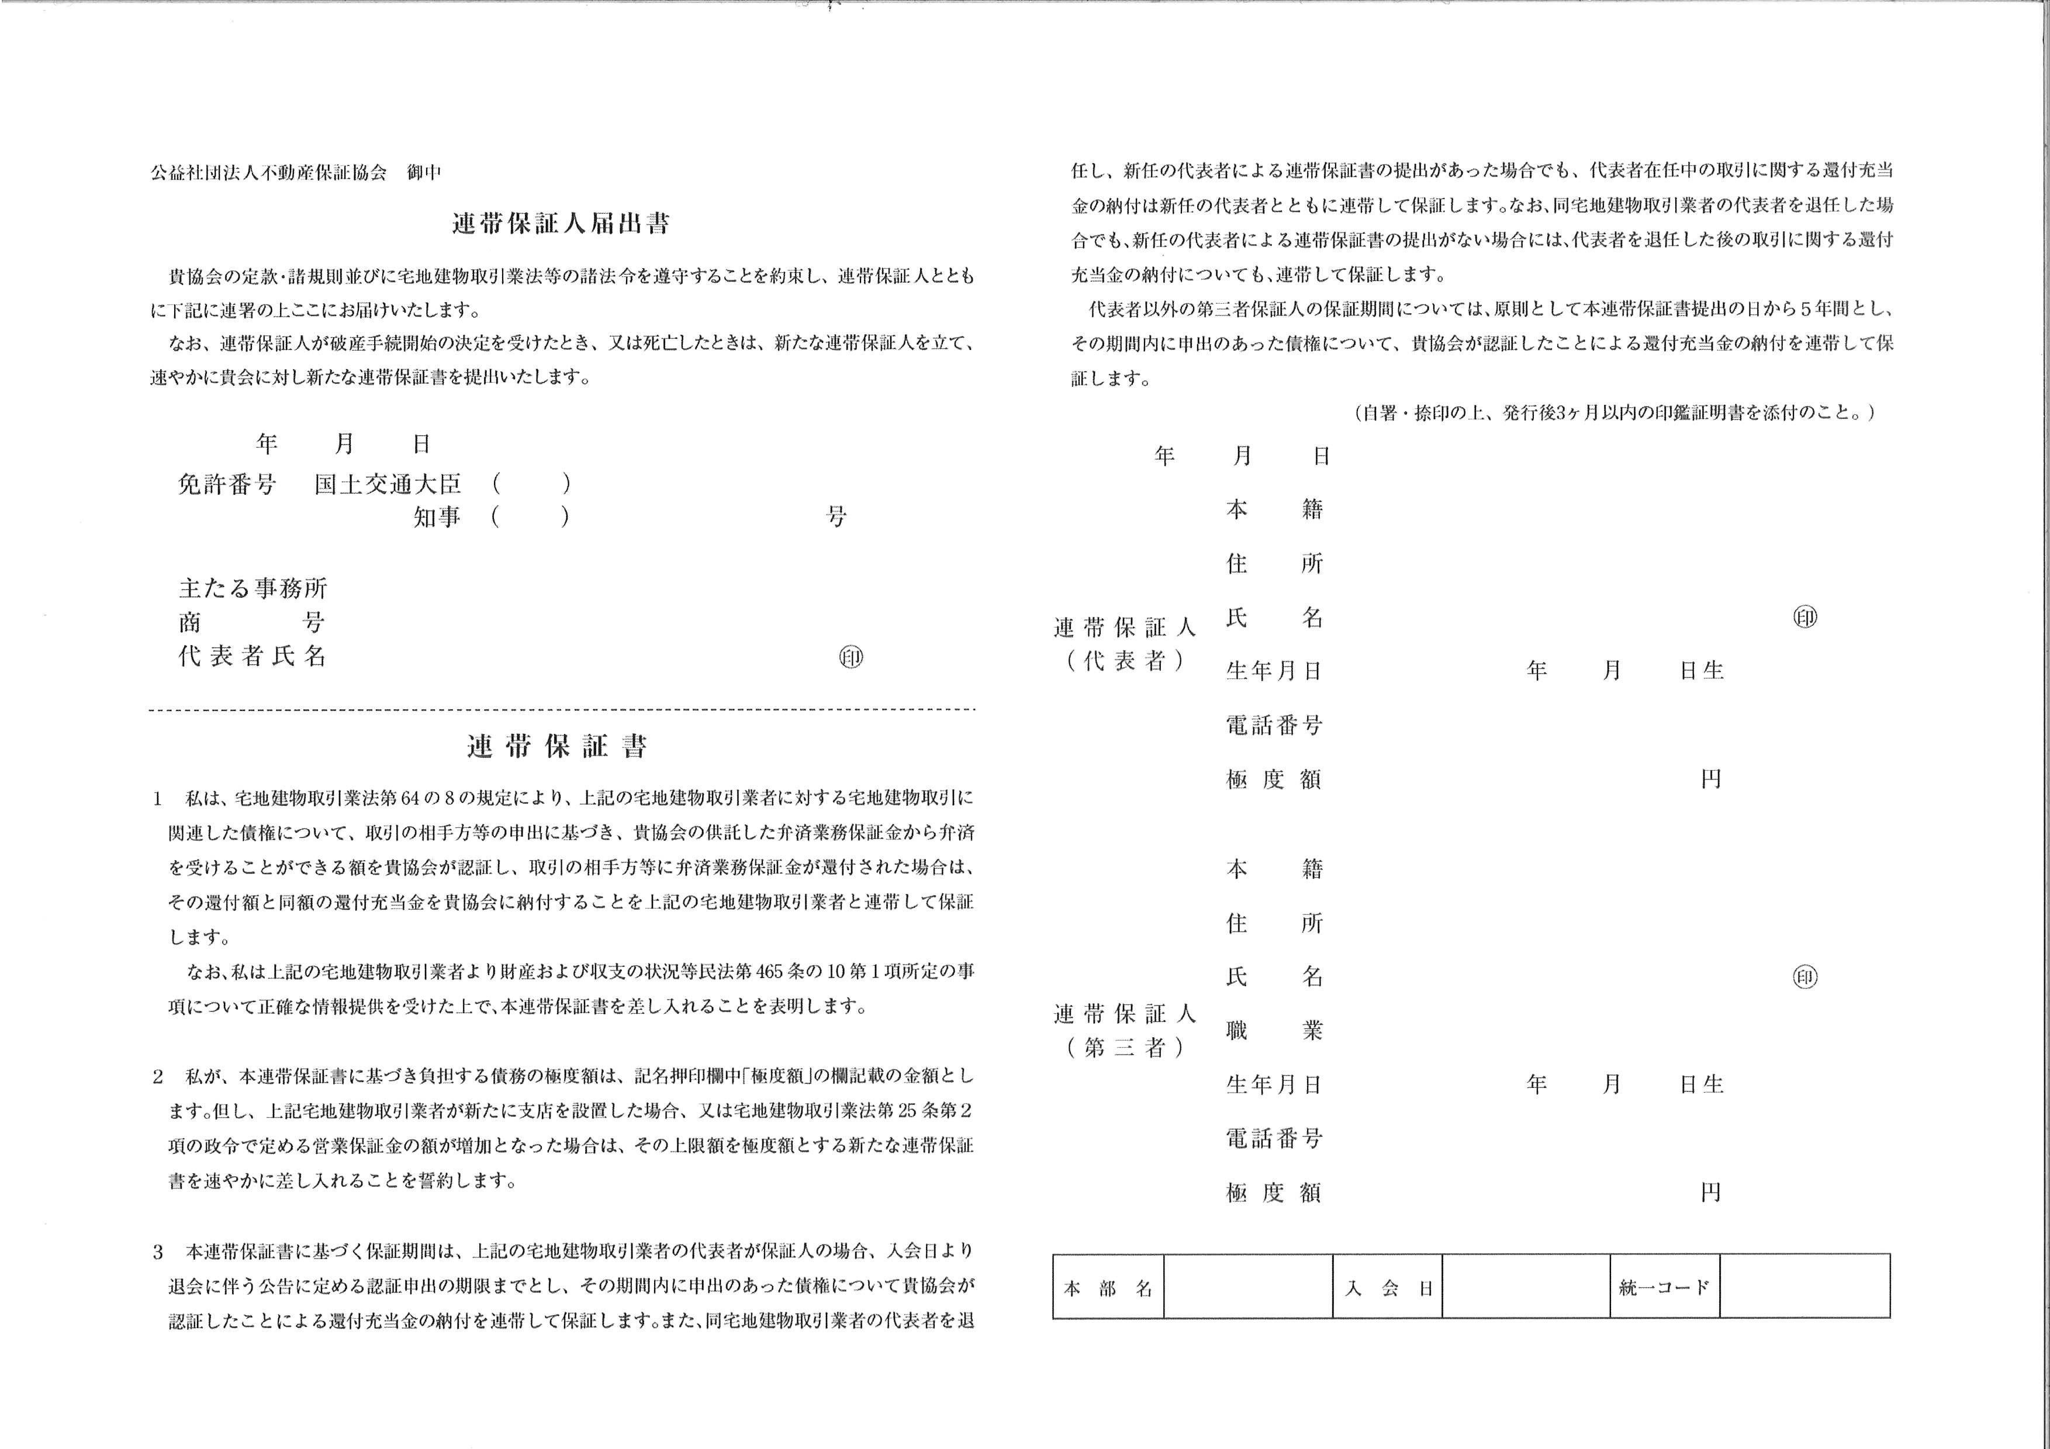

専任宅地建物取引士 変更届（複数用）
本 部 名 |  |  |  |  |  | 地方本部受付年月日 |  |  |  |  |  |  |  |  |  |  | 地方本部承認年月日 |  |  |  |  |  |  |  |  | 本部長 |  |  |  |  |  |  |  |  |  | 支部コード
静岡県 |  |  |  |  |  |  |  |  |  |  | 年 |  |  | 月 |  | 日 |  |  |  |  | 年 |  | 月 |  | 日

総本部受付日
総本部受付日
統 一 コ ー ド |  |  |  |  |  |  |  |  |  |  |  |  |  |  |  | 専任宅地建物取引士 変更届
 |  |  |  |  |  |  |  |  | －

 |  |  |  |  |  |  |  |  |  |  |  |  |  |  |  | ※専任宅地建物取引士の変更が２名以上の場合使用して下さい
公益社団法人 |  |  |  |  | 全日本不動産協会 |  |  |  |  |  |  |  |  |  | 殿

免許証番号 |  | □ |  | 大臣 |  | □ |  |  |  |  |  |  | 知事 |  | ( |  |  | ) | 第 |  |  |  |  |  | 号 |  | 代表者

商号 又は名称 |  |  |  |  |  |  |  |  |  |  |  |  |  |  |  |  |  |  |  |  |  |  |  |  |  |  | ＴＥＬ |  |  |  | ( |  |  | )

□ | 本店 | □ |  | 支店 |  | の | 専任宅地建物取引士 |  |  |  |  |  |  |  |  |  |  |  |  | の | □ | 変更 |  | □ | 追加 |  | を届出いたします。 |  |  |  |  |  | 令和 |  | 年 |  | 月 |  | 日

支店の名称（※支店の変更の場合）

内容 |  |  |  |  |  |  |  |  |  |  |  | 変更［後］ |  |  |  |  | ※変更事項のみ記入 |  |  |  |  |  |  |  |  |  |  |  |  | 変更［前］ |  |  |  | ※変更事項のみ記入

専任宅地建物取引士 | フリガナ |  |  |  |  |  |  |  |  |  |  |  |  |  |  |  |  |  |  |  | 性別 |  |  |  |  |  |  |  |  |  |  |  |  |  |  |  | 性別
 | 氏名

 | 生年月日 |  |  |  |  |  |  |  |  |  |  |  |  |  | 年 |  |  |  | 月 |  |  | 日 |  |  |  |  |  |  |  |  |  | 年 |  |  | 月 |  |  | 日

 | 現住所 |  | 〒 |  |  |  |  | － |  |  |  |  |  |  |  |  |  |  |  |  |  |  |  | 〒 |  |  |  | －

 | TEL |  |  |  |  |  |  |  |  | ( |  |  |  |  |  |  | ) |  |  |  |  |  |  |  |  |  |  |  | ( |  |  |  |  | )

 | 登録番号 |  | ( |  |  |  |  |  |  |  |  |  |  | ) | 第 |  |  |  |  |  |  | 号 |  | ( |  |  |  |  |  |  | ) | 第 |  |  |  |  |  | 号

 | 登録年月日 |  |  |  |  |  |  |  |  |  |  |  |  |  | 年 |  |  |  | 月 |  |  | 日 |  |  |  |  |  |  |  |  |  | 年 |  |  | 月 |  |  | 日

専任宅地建物取引士 | フリガナ |  |  |  |  |  |  |  |  |  |  |  |  |  |  |  |  |  |  |  | 性別 |  |  |  |  |  |  |  |  |  |  |  |  |  |  |  | 性別
 | 氏名

 | 生年月日 |  |  |  |  |  |  |  |  |  |  |  |  |  | 年 |  |  |  | 月 |  |  | 日 |  |  |  |  |  |  |  |  |  | 年 |  |  | 月 |  |  | 日

 | 現住所 |  | 〒 |  |  |  |  | － |  |  |  |  |  |  |  |  |  |  |  |  |  |  |  | 〒 |  |  |  | －

 | TEL |  |  |  |  |  |  |  |  | ( |  |  |  |  |  |  | ) |  |  |  |  |  |  |  |  |  |  |  | ( |  |  |  |  | )

 | 登録番号 |  | ( |  |  |  |  |  |  |  |  |  |  | ) | 第 |  |  |  |  |  |  | 号 |  | ( |  |  |  |  |  |  | ) | 第 |  |  |  |  |  | 号

 | 登録年月日 |  |  |  |  |  |  |  |  |  |  |  |  |  | 年 |  |  |  | 月 |  |  | 日 |  |  |  |  |  |  |  |  |  | 年 |  |  | 月 |  |  | 日

専任宅地建物取引士 | フリガナ |  |  |  |  |  |  |  |  |  |  |  |  |  |  |  |  |  |  |  | 性別 |  |  |  |  |  |  |  |  |  |  |  |  |  |  |  | 性別
 | 氏名

 | 生年月日 |  |  |  |  |  |  |  |  |  |  |  |  |  | 年 |  |  |  | 月 |  |  | 日 |  |  |  |  |  |  |  |  |  | 年 |  |  | 月 |  |  | 日

 | 現住所 |  | 〒 |  |  |  |  | － |  |  |  |  |  |  |  |  |  |  |  |  |  |  |  | 〒 |  |  |  | －

 | TEL |  |  |  |  |  |  |  |  | ( |  |  |  |  |  |  | ) |  |  |  |  |  |  |  |  |  |  |  | ( |  |  |  |  | )

 | 登録番号 |  | ( |  |  |  |  |  |  |  |  |  |  | ) | 第 |  |  |  |  |  |  | 号 |  | ( |  |  |  |  |  |  | ) | 第 |  |  |  |  |  | 号

 | 登録年月日 |  |  |  |  |  |  |  |  |  |  |  |  |  | 年 |  |  |  | 月 |  |  | 日 |  |  |  |  |  |  |  |  |  | 年 |  |  | 月 |  |  | 日

行政庁届出年月日 |  |  |  |  |  |  |  | 令和 |  |  |  |  | 年 |  |  |  |  | 月 |  |  |  | 日

